Login
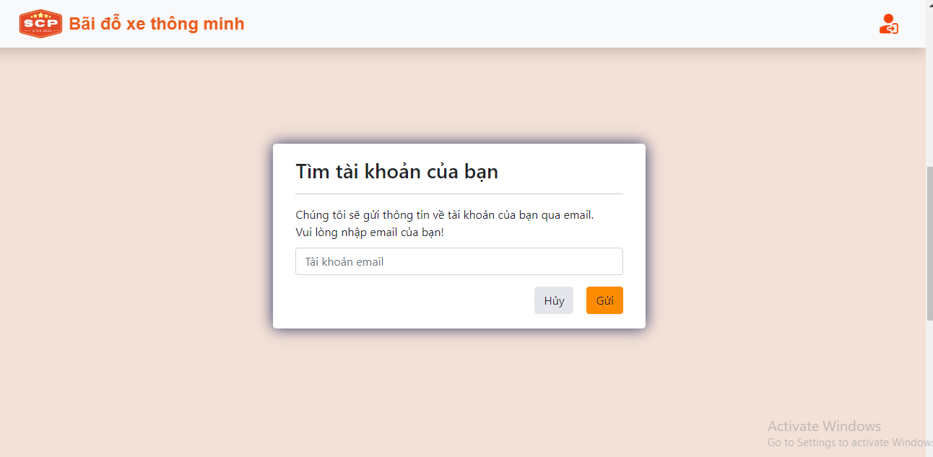
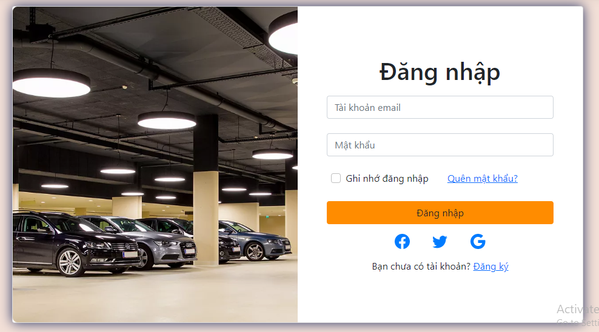
GUI-1
GUI-2
GUI-3
GUI-4
GUI-5
GUI-6
GUI-7
GUI-8
GUI-9
GUI-10
GUI-11
GUI-12

FUNC-1 Check required for input [Tài khoản Email]
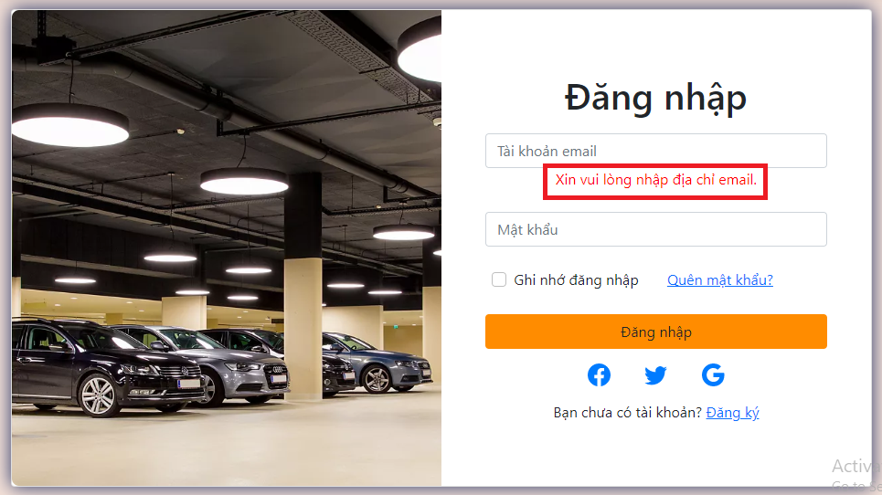

FUNC-2 Check wrong for input [Tài khoản Email]

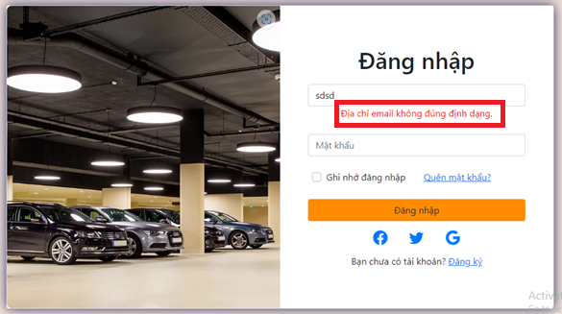

FUNC-3 Check valid for input [Tài khoản Email]
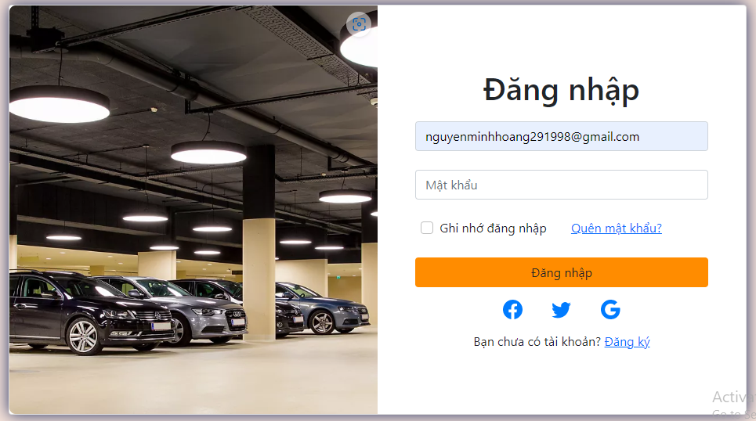

FUNC-4 Check required for input [Mật khẩu]
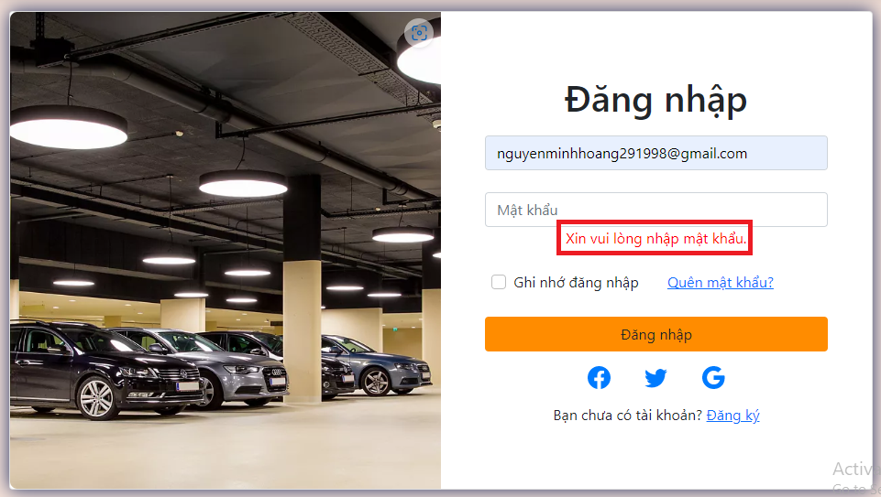

FUNC-5 Check valid for input [Mật khẩu]

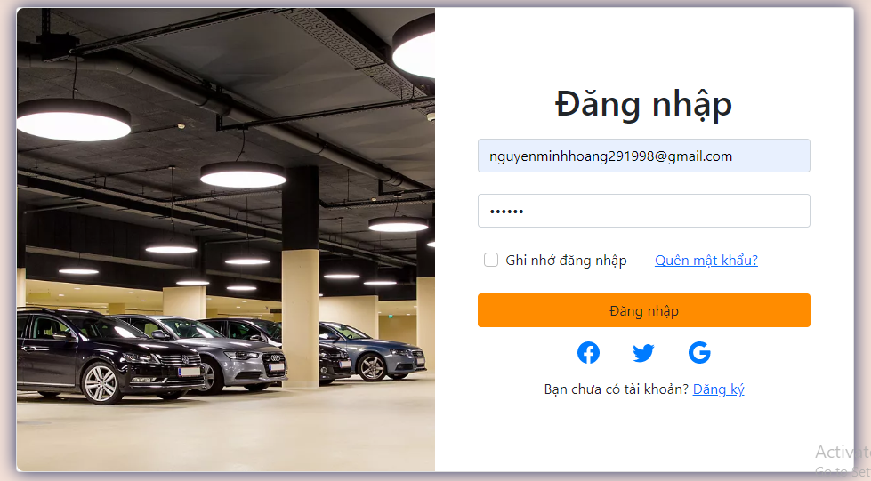

FUNC-6 Check for input [Ghi nhớ mật khẩu]
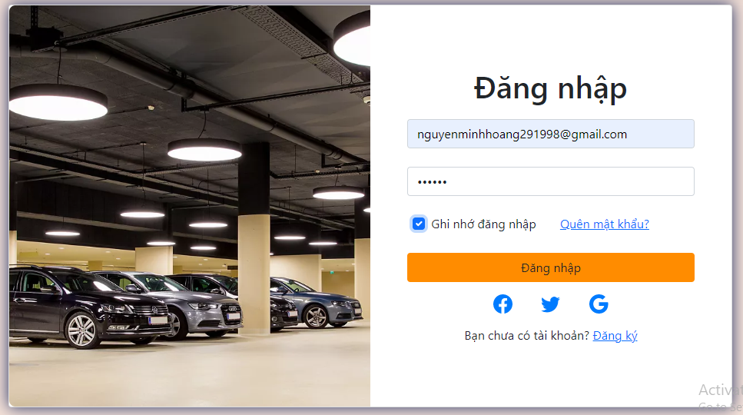

FUNC-6 Check button [Đăng nhập]
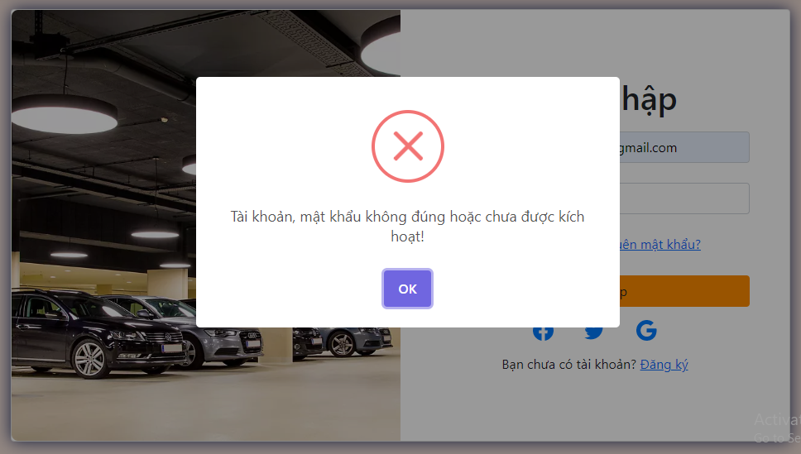
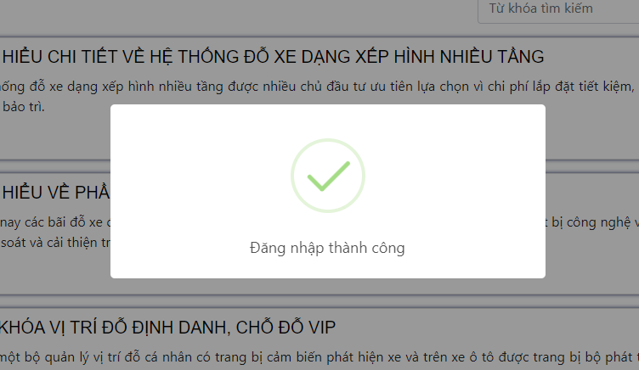

FUNC-6 Check if you check the checkbox [Ghi nhớ đăng nhập]
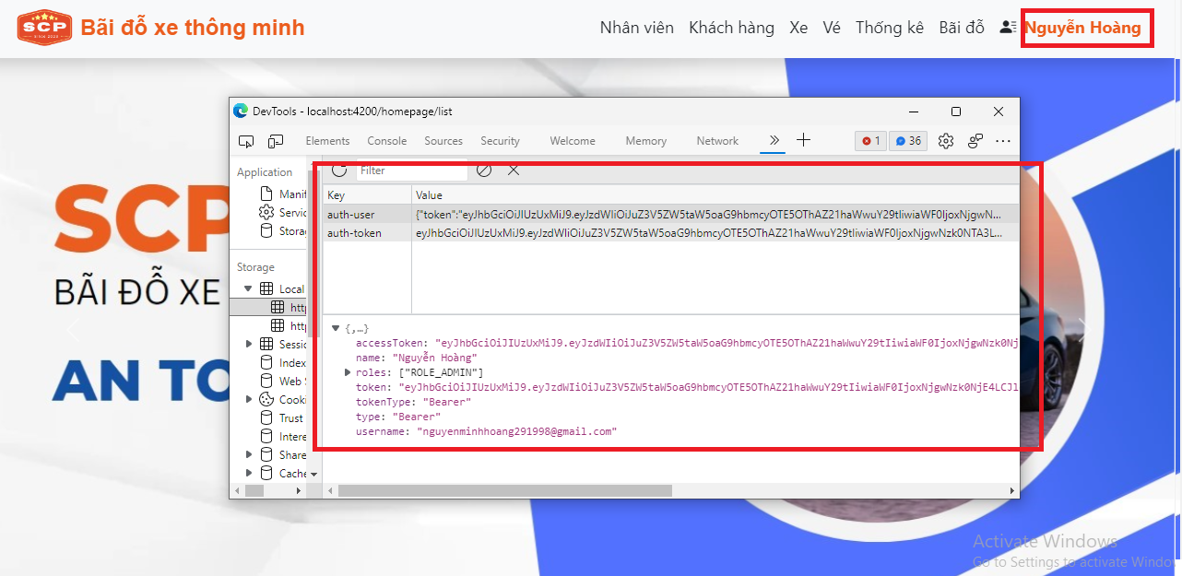

FUNC-7 Check if you do not check the checkbox [Ghi nhớ đăng nhập]
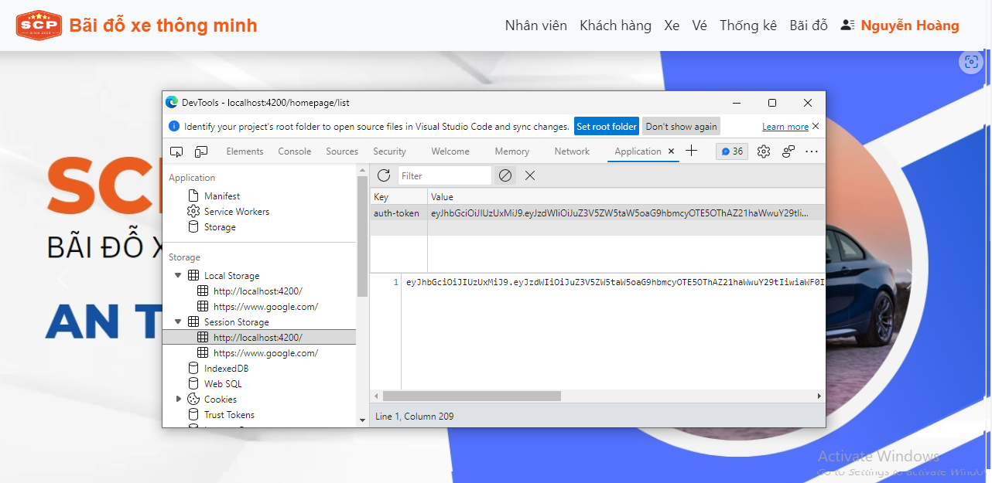

FUNC-8 Check link [Quên mật khẩu]

Forgot Password
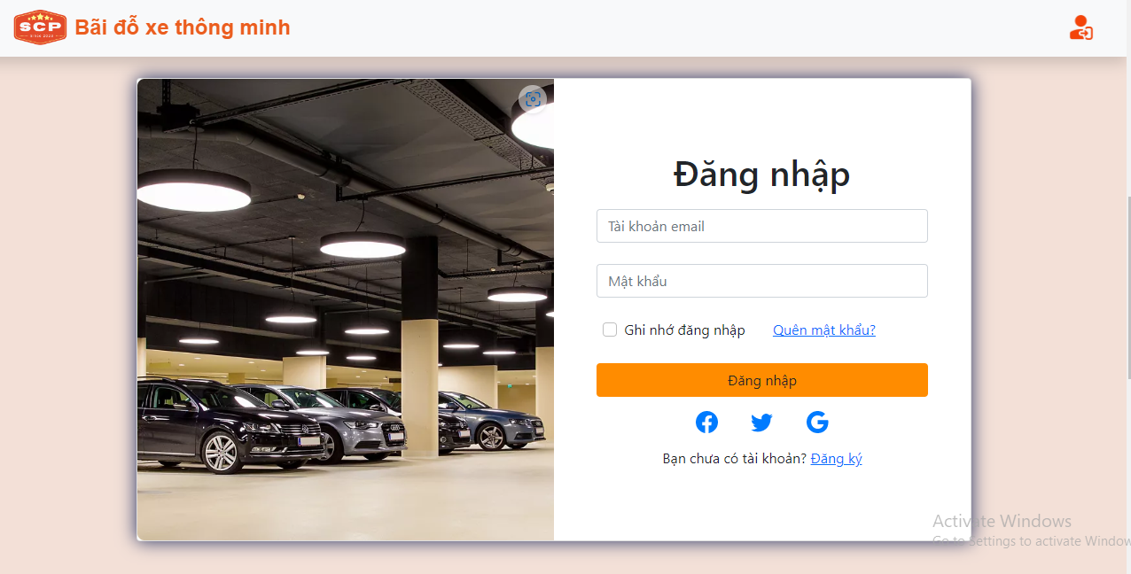
GUI-1
GUI-2
GUI-3
GUI-4
GUI-5

GUI-1: Check invalid for input [Tài khoản Email]

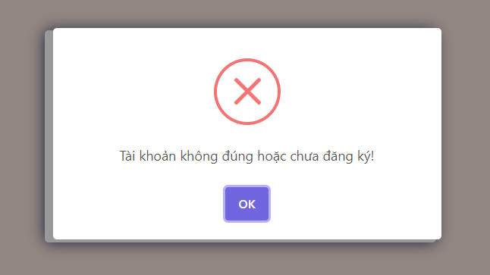

GUI-2: Check valid for input [Tài khoản Email]

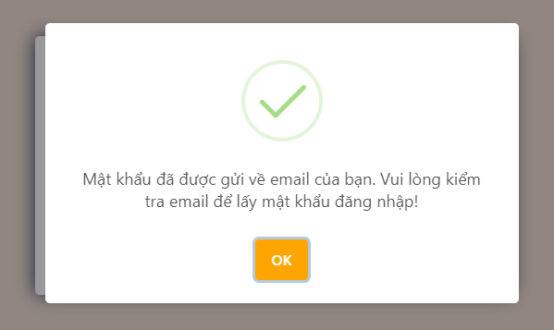

GUI-3: Check button [Hủy]

